1
○
Liên quan đến 6 thao tác đặc biệt thì bôi đen
 |  |  |  |  |  |  |  |  |  |  |  |  |  |  |  |  |  | (Ban hành lần 2: 12.05.202x)
Ktra /確認
Lập /作成
Duyệt /承認
Ngày lập 作成日： / /
Trang: ( / )
MAINTENANCE DIVISION
 |  |  |  | Chung |  | v | TBTĐ |  | TBTT
BẢNG HƯỚNG DẪN THAO TÁC
作業要領書
手順以外で異常があったら/Bất thường ngoài hướng dẫn 1、 止める、呼ぶ、待つ。Dừng-Gọi-Đợi 2、 上司と打ち合わせ、手順を見直す。Thảo luận cấp trên, xem lại hướng dẫn 3、 上司が見守りながら作業する。Cấp trên giám sát thao tác
Mr.X
N.T.B
V.V.A
Số quản lý 管理№ : …………………………………………………………………..…….

Tên thao tác 作業名 |  |  | Thao tác Nạp khí nito vào bình cho Injection |  |  |  |  |  |  |  |  | Mã máy 機番 |  | VDCM0001.2.3.a
Tên máy 機名 |  |  | DCM |  |  |  |  |  |  |  |  | Dây chuyền ライン |  | 1.2.3.a
Thiết bị・Dụng cụ・thiết bị đo 設備・工具・計測器等 |  |  |  |  | Cờ lê, mỏ nết, dụng cụ chuyên dụng nạp nito
№ | Thao tác 操作 | Trình tự thao tác 主な作業手順 |  |  |  |  |  |  | Hình minh họa 図解 |  |  |  | Điểm chú ý 注意ポイント Q: Quality; S: Safety RA(Level mối nguy) : ( I/ II/ III/ IV )
1 |  | Chuẩn bị các dụng cụ và đồ dùng cần thiết |  |  |  |  |  |  |  |  |  |  | S. Check oring và packing của van dẫn khí vào bình nito để tránh dò khí nito
2 |  | Lắp bộ điều chỉnh lưu lượng khí nito vào bình như hình vẽ |  |  |  |  |  |  | 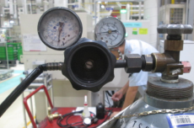 |  |  |  | S : Chú ý kiểm tra khóa van bình nito trước khi nắp
3 |  | Tháo cover nóc máy |  |  |  |  |  |  | 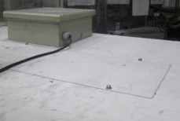
4 |  | Tháo nắp bình nito trên máy |  |  |  |  |  |  | 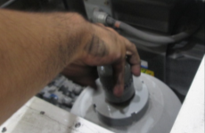
5 |  | Dùng cờ lê tháo tiếp cút ở đầu bình nito |  |  |  |  |  |  | 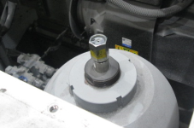
6 |  | Xoáy cụm van vào bình nito |  |  |  |  |  |  | 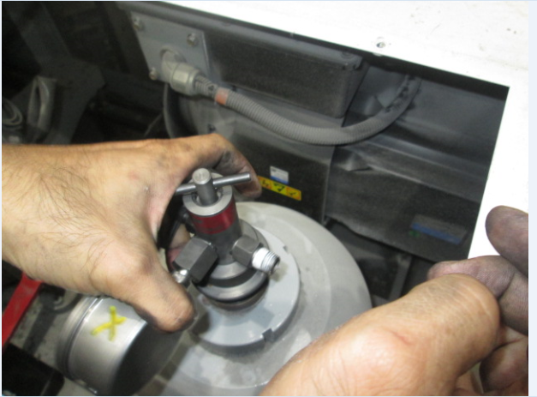 |  |  |  | S. Xác nhận còn oring và packing trước khi lắp
№ | Ngày sửa đổi |  | Hạng mục sửa đổi |  | Duyệt | K.tra |  | Sửa | № | Ngày sửa đổi | Hạng mục sửa đổi |  |  |  | Duyệt | K.tra | Sửa
 | 改訂年月日 |  | 改訂事項 |  | 承認 | 確認 |  | 修正 |  | 改訂年月日 | 改訂事項 |  |  |  | 承認 | 確認 | 修正
 | … / … / … |  |  |  |  |  |  |  |  | … / … / …
 | … / … / … |  |  |  |  |  |  |  |  | … / … / …
 | … / … / … |  |  |  |  |  |  |  |  | … / … / …
FQI-MS44-01

2
○
Liên quan đến 6 thao tác đặc biệt thì bôi đen
 |  |  |  |  |  |  |  |  |  |  |  |  |  |  |  |  |  | (Ban hành lần 2: 12.05.202x)
Ktra /確認
Lập /作成
Duyệt /承認
Ngày lập 作成日： / /
Trang: ( / )
MAINTENANCE DIVISION
 |  |  |  | Chung |  | v | TBTĐ |  | TBTT
BẢNG HƯỚNG DẪN THAO TÁC
作業要領書
手順以外で異常があったら/Bất thường ngoài hướng dẫn 1、 止める、呼ぶ、待つ。Dừng-Gọi-Đợi 2、 上司と打ち合わせ、手順を見直す。Thảo luận cấp trên, xem lại hướng dẫn 3、 上司が見守りながら作業する。Cấp trên giám sát thao tác
Mr.X
N.T.B
V.V.A
Số quản lý 管理№ : …………………………………………………………………..…….

Tên thao tác 作業名 |  |  | Thao tác Nạp khí nito vào bình cho Injection |  |  |  |  |  |  |  |  | Mã máy 機番 |  | VDCM0001.2.3.a
Tên máy 機名 |  |  | DCM |  |  |  |  |  |  |  |  | Dây chuyền ライン |  | 1.2.3.a
Thiết bị・Dụng cụ・thiết bị đo 設備・工具・計測器等 |  |  |  |  | Cờ lê, mỏ nết, dụng cụ chuyên dụng nạp nito
№ | Thao tác 操作 | Trình tự thao tác 主な作業手順 |  |  |  |  |  |  | Hình minh họa 図解 |  |  |  | Điểm chú ý 注意ポイント Q: Quality; S: Safety RA(Level mối nguy) : ( I/ II/ III/ IV )
7 |  | Xả khí nito còn dư ở đầu đường ống |  |  |  |  |  |  | 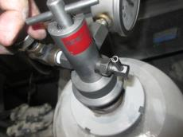
8 |  | Mở van khóa của bình nito từ từ chỉ khoảng 3/4 vòng ren |  |  |  |  |  |  | 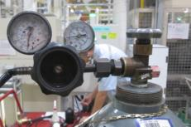 |  |  |  | S: Chú ý mở từ từ vì khi rò rỉ khí nito thì khóa van sẽ nhanh hơn và an toàn cho người thao tác
9 |  | Điều chỉnh lưu lượng khí nito từ từ đến 7.8 MPA ( hoặc = 1131.3 PSI) |  |  |  |  |  |  | 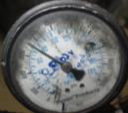 |  |  |  | S: Nếu nạp quá QC=7.8 MPA thì sẽ nổ túi khí bên trong bình nito Q: Chú ý nạp đúng giá trị 7.8 MPA
10 |  | Xoáy van xả ra khoảng 1/2 vòng rồi lại xiết lại như hình bên |  |  |  |  |  |  | 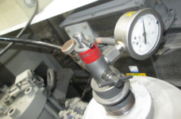 |  |  |  | Chú ý: Xiết vào theo chiều kim đồng hồ là van mở và xoáy ngược chiều kim đồng hồ là van đóng
11 |  | Sau đó mở van trên để chuẩn bị nạp khí nito vào bình bằng cách xoáy van vào như hình vẽ |  |  |  |  |  |  | 
7.8 MPA
12 |  | Mở van ở đường ống ra khoảng 5s rồi lại đóng lại và làm liên tục như vậy cho đến khi đồng hồ lên đủ 7.8 MPA thì OK |  |  |  |  |  |  | 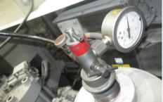 |  |  |  | Chú ý: Nạp xong khí nito phải ghi xác nhận QC, ngày nạp và dán trên bề mặt bình nito
№ | Ngày sửa đổi |  | Hạng mục sửa đổi |  | Duyệt | K.tra |  | Sửa | № | Ngày sửa đổi | Hạng mục sửa đổi |  |  |  | Duyệt | K.tra | Sửa
 | 改訂年月日 |  | 改訂事項 |  | 承認 | 確認 |  | 修正 |  | 改訂年月日 | 改訂事項 |  |  |  | 承認 | 確認 | 修正
 | … / … / … |  |  |  |  |  |  |  |  | … / … / …
 | … / … / … |  |  |  |  |  |  |  |  | … / … / …
 | … / … / … |  |  |  |  |  |  |  |  | … / … / …
FQI-MS44-01

